Casos de prueba
ID | Ambiente | Título | Descripción | Precondicion | Pasos |  |  | Diseñado Por | Severidad | Prioridad | Humo o regresión | Tipo de prueba
 |  |  |  |  | # | Acción | Resultado esperado
001 | Local / Desarrollo | Registro exitoso | Validar que se obtenga una respuesta exitosa al registrar un usuario. Prueba ejecutada localmente desde Postman. | Correr el servidor backend de forma local | 1 | Crear una peticion POST |  | Manuel | Alta | Alta | Regresion | Funcional
 |  |  |  |  | 2 | Ingresar la URL http://localhost:8085/api/auth/register
 |  |  |  |  | 3 | Hacer click en la pestaña BODY
 |  |  |  |  | 4 | Hacer click en "RAW" y despues en el menu desplegable la opción "JSON"
 |  |  |  |  | 5 | 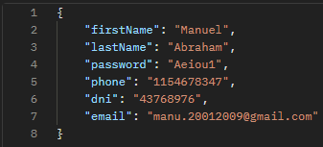 Ingresar los campos: firstName, lastName, password, phone, dni, email
 |  |  |  |  | 6 | Click en SEND | JSON con status 200 (OK)
 |  |  |  |  | 7 | Verificar que el JSON contenga el CVU | Valor de 22 digitos
 |  |  |  |  | 8 | Verificar que el JSON contenga el alias | 3 palabras separadas por punto .
 |  |  |  |  | 9 | Verificar que el JSON no contenga la contraseña | La contraseña no tiene que estar en el JSON
002 | Local / Desarrollo | Registro Fallido - Falta Nombre | Validar que se obtenga una respuesta fallida al registrar un usuario sin el nombre. Prueba ejecutada localmente desde Postman. | Correr el servidor backend de forma local | 1 | Crear una peticion POST |  | Manuel | Alta | Alta | Regresion | Funcional
 |  |  |  |  | 2 | Ingresar la URL http://localhost:8085/api/auth/register
 |  |  |  |  | 3 | Hacer click en la pestaña BODY
 |  |  |  |  | 4 | Hacer click en "RAW" y despues en el menu desplegable la opción "JSON"
 |  |  |  |  | 5 | Ingresar los campos: lastName, password, phone, dni, email
 |  |  |  |  | 6 | Click en SEND | Status 400 Bad Request
003 | Local / Desarrollo | Registro Fallido - Falta Apellido | Validar que se obtenga una respuesta fallida al registrar un usuario sin el apellido. Prueba ejecutada localmente desde Postman. | Correr el servidor backend de forma local | 1 | Crear una peticion POST |  | Manuel | Alta | Alta | Regresion | Funcional
 |  |  |  |  | 2 | Ingresar la URL http://localhost:8085/api/auth/register
 |  |  |  |  | 3 | Hacer click en la pestaña BODY
 |  |  |  |  | 4 | Hacer click en "RAW" y despues en el menu desplegable la opción "JSON"
 |  |  |  |  | 5 | Ingresar los campos: firstName, password, phone, dni, email
 |  |  |  |  | 6 | Click en SEND | Status 400 Bad Request
004 | Local / Desarrollo | Registro Fallido - Falta Email | Validar que se obtenga una respuesta fallida al registrar un usuario sin el email. Prueba ejecutada localmente desde Postman. | Correr el servidor backend de forma local | 1 | Crear una peticion POST |  | Manuel | Alta | Alta | Regresion | Funcional
 |  |  |  |  | 2 | Ingresar la URL http://localhost:8085/api/auth/register
 |  |  |  |  | 3 | Hacer click en la pestaña BODY
 |  |  |  |  | 4 | Hacer click en "RAW" y despues en el menu desplegable la opción "JSON"
 |  |  |  |  | 5 | Ingresar los campos: firstName, lastName, password, phone, dni | 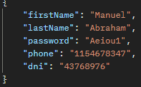
 |  |  |  |  | 6 | Click en SEND | Status 400 Bad Request
005 | Local / Desarrollo | Registro Fallido - Falta Telefono | Validar que se obtenga una respuesta fallida al registrar un usuario sin el telefono. Prueba ejecutada localmente desde Postman. | Correr el servidor backend de forma local | 1 | Crear una peticion POST |  | Manuel | Alta | Alta | Regresion | Funcional
 |  |  |  |  | 2 | Ingresar la URL http://localhost:8085/api/auth/register
 |  |  |  |  | 3 | Hacer click en la pestaña BODY
 |  |  |  |  | 4 | Hacer click en "RAW" y despues en el menu desplegable la opción "JSON"
 |  |  |  |  | 5 | Ingresar los campos: firstName, lastName, password, dni, email
 |  |  |  |  | 6 | Click en SEND | Status 400 Bad Request
006 | Local / Desarrollo | Registro Fallido - Falta Contraseña | Validar que se obtenga una respuesta fallida al registrar un usuario sin la contraseña. Prueba ejecutada localmente desde Postman. | Correr el servidor backend de forma local | 1 | Crear una peticion POST |  | Manuel | Alta | Alta | Regresion | Funcional
 |  |  |  |  | 2 | Ingresar la URL http://localhost:8085/api/auth/register
 |  |  |  |  | 3 | Hacer click en la pestaña BODY
 |  |  |  |  | 4 | Hacer click en "RAW" y despues en el menu desplegable la opción "JSON"
 |  |  |  |  | 5 | Ingresar los campos: firstName, lastName, dni, email, phone | 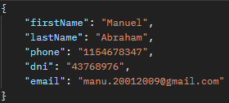
 |  |  |  |  | 6 | Click en SEND | Status 400 Bad Request
007 | Local / Desarrollo | Registro Fallido - Falta DNI | Validar que se obtenga una respuesta fallida al registrar un usuario sin el DNI. Prueba ejecutada localmente desde Postman. | Correr el servidor backend de forma local | 1 | Crear una peticion POST |  | Manuel | Alta | Alta | Regresion | Funcional
 |  |  |  |  | 2 | Ingresar la URL http://localhost:8085/api/auth/register
 |  |  |  |  | 3 | Hacer click en la pestaña BODY
 |  |  |  |  | 4 | Hacer click en "RAW" y despues en el menu desplegable la opción "JSON"
 |  |  |  |  | 5 | Ingresar los campos: firstName, lastName, email, phone, password
 |  |  |  |  | 6 | Click en SEND | Status 400 Bad Request
008 | Local / Desarrollo | Registro Fallido - El nombre es/contiene un numero | Validar que se obtenga una respuesta fallida al registrar un usuario con numeros en el nombre. Prueba ejecutada localmente desde Postman. | Correr el servidor backend de forma local | 1 | Crear una peticion POST |  | Manuel | Alta | Alta | Regresion | Funcional
 |  |  |  |  | 2 | Ingresar la URL http://localhost:8085/api/auth/register
 |  |  |  |  | 3 | Hacer click en la pestaña BODY
 |  |  |  |  | 4 | Hacer click en "RAW" y despues en el menu desplegable la opción "JSON"
 |  |  |  |  | 5 | Ingresar los campos: firstName,lastName, password, phone, dni, email | 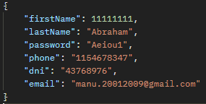
 |  |  |  |  | 6 | Click en SEND | Status 400 Bad Request
009 | Local / Desarrollo | Registro Fallido - El apellido es/contiene un numero | Validar que se obtenga una respuesta fallida al registrar un usuario con numeros en el nombre. Prueba ejecutada localmente desde Postman. | Correr el servidor backend de forma local | 1 | Crear una peticion POST |  | Manuel | Alta | Alta | Regresion | Funcional
 |  |  |  |  | 2 | Ingresar la URL http://localhost:8085/api/auth/register
 |  |  |  |  | 3 | Hacer click en la pestaña BODY
 |  |  |  |  | 4 | Hacer click en "RAW" y despues en el menu desplegable la opción "JSON"
 |  |  |  |  | 5 | 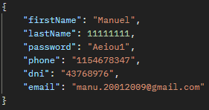 Ingresar los campos: firstName,lastName, password, phone, dni, email
 |  |  |  |  | 6 | Click en SEND | Status 400 Bad Request
0010 | Local / Desarrollo | Registro Fallido - La contraseña debe tener minimo 6 digitos, 1 mayuscula y un numero | Validar que se obtenga una respuesta fallida al registrar un usuario que no cumple con los requisitos de la contreseña. Prueba ejecutada localmente desde Postman. | Correr el servidor backend de forma local | 1 | Crear una peticion POST |  | Manuel | Alta | Alta | Regresion | Funcional
 |  |  |  |  | 2 | Ingresar la URL http://localhost:8085/api/auth/register
 |  |  |  |  | 3 | Hacer click en la pestaña BODY
 |  |  |  |  | 4 | Hacer click en "RAW" y despues en el menu desplegable la opción "JSON"
 |  |  |  |  | 5 | Ingresar los campos: firstName,lastName, password, phone, dni, email | 
 |  |  |  |  | 6 | Click en SEND | Status 400 Bad Request
0011 | Local / Desarrollo | Registro Fallido - El telefono no puede contener letras | Validar que se obtenga una respuesta fallida al registrar un usuario que ingresa letras en el telefono. Prueba ejecutada localmente desde Postman. | Correr el servidor backend de forma local | 1 | Crear una peticion POST |  | Manuel | Alta | Alta | Regresion | Funcional
 |  |  |  |  | 2 | Ingresar la URL http://localhost:8085/api/auth/register
 |  |  |  |  | 3 | Hacer click en la pestaña BODY
 |  |  |  |  | 4 | Hacer click en "RAW" y despues en el menu desplegable la opción "JSON"
 |  |  |  |  | 5 | Ingresar los campos: firstName,lastName, password, phone, dni, email | 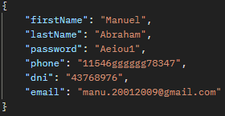
 |  |  |  |  | 6 | Click en SEND | Status 400 Bad Request
0012 | Local / Desarrollo | Registro Fallido - El DNI tiene que tener 7 u 8 digitos y no puede contener letras | Validar que se obtenga una respuesta fallida al registrar un usuario que ingresa una longitud mayor o menor a 7 u 8 numeros y no puede contener letras. Prueba ejecutada localmente desde Postman. | Correr el servidor backend de forma local | 1 | Crear una peticion POST |  | Manuel | Alta | Alta | Regresion | Funcional
 |  |  |  |  | 2 | Ingresar la URL http://localhost:8085/api/auth/register
 |  |  |  |  | 3 | Hacer click en la pestaña BODY
 |  |  |  |  | 4 | Hacer click en "RAW" y despues en el menu desplegable la opción "JSON"
 |  |  |  |  | 5 | Ingresar los campos: firstName,lastName, password, phone, dni, email | 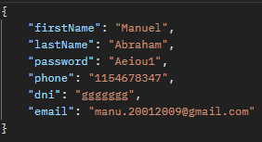
 |  |  |  |  | 6 | Click en SEND | Status 400 Bad Request
0013 | Local / Desarrollo | Registro Fallido - El Email debe tener un formato valido | Validar que se obtenga una respuesta fallida al registrar un usuario con un email sin "@". Prueba ejecutada localmente desde Postman. | Correr el servidor backend de forma local | 1 | Crear una peticion POST |  | Manuel | Alta | Alta | Regresion | Funcional
 |  |  |  |  | 2 | Ingresar la URL http://localhost:8085/api/auth/register
 |  |  |  |  | 3 | Hacer click en la pestaña BODY
 |  |  |  |  | 4 | Hacer click en "RAW" y despues en el menu desplegable la opción "JSON"
 |  |  |  |  | 5 | Ingresar los campos: firstName,lastName, password, phone, dni, email | 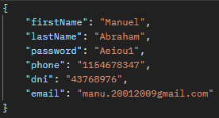
 |  |  |  |  | 6 | Click en SEND | Status 400 Bad Request
0014 | Local / Desarrollo | Registro Fallido - Email ya existente | Validar que se obtenga una respuesta fallida al registrar un usuario con un email ya registrado. Prueba ejecutada localmente desde Postman. | Correr el servidor backend de forma local | 1 | Crear una peticion POST |  | Manuel | Alta | Alta | Regresion | Funcional
 |  |  |  |  | 2 | Ingresar la URL http://localhost:8085/api/auth/register
 |  |  |  |  | 3 | Hacer click en la pestaña BODY
 |  |  |  |  | 4 | Hacer click en "RAW" y despues en el menu desplegable la opción "JSON"
 |  |  |  |  | 5 | Ingresar los campos: firstName,lastName, password, phone, dni, email | 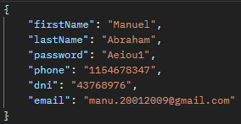
 |  |  |  |  | 6 | Click en SEND | Status 409 Conflict
0015 | Local / Desarrollo | Login Exitoso | Validar que se obtenga una respuesta de login exitoso. Prueba ejecutada localmente desde Postman. | Correr el servidor backend de forma local | 1 | Crear una peticion POST |  | Manuel | Alta | Alta | Regresion | Funcional
 |  |  |  |  | 2 | Ingresar la URL http://localhost:8085/api/auth/login
 |  |  |  |  | 3 | Hacer click en la pestaña BODY
 |  |  |  |  | 4 | Hacer click en "RAW" y despues en el menu desplegable la opción "JSON"
 |  |  |  |  | 5 | Ingresar los campos: email y password
 |  |  |  |  | 6 | Hacer click en SEND | JSON con status 200 (OK)
 |  |  |  |  | 7 | Verificar que en el Json obtenido como respuesta se encuentre el token de la sesion | Campo "token" con valor alfanumérico
0016 | Local / Desarrollo | Login Fallido - El usuario no existe | Validar que se obtenga una respuesta de login fallido si el usuario no esta registrado en el sistema. Prueba ejecutada localmente desde Postman. | Correr el servidor backend de forma local | 1 | Crear una peticion POST |  | Manuel | Alta | Alta | Regresion | Funcional
 |  |  |  |  | 2 | Ingresar la URL http://localhost:8085/api/auth/login
 |  |  |  |  | 3 | Hacer click en la pestaña BODY
 |  |  |  |  | 4 | Hacer click en "RAW" y despues en el menu desplegable la opción "JSON"
 |  |  |  |  | 5 | Ingresar los campos: email y password
 |  |  |  |  | 6 | Hacer click en SEND | Status 404 No Found
0017 | Local / Desarrollo | Login Fallido - La contraseña es incorrecta | Validar que se obtenga una respuesta de login fallido si el usuario ingresa una contraseña incorrecta. Prueba ejecutada localmente desde Postman. | Correr el servidor backend de forma local | 1 | Crear una peticion POST |  | Manuel | Alta | Alta | Regresion | Funcional
 |  |  |  |  | 2 | Ingresar la URL http://localhost:8085/api/auth/login
 |  |  |  |  | 3 | Hacer click en la pestaña BODY
 |  |  |  |  | 4 | Hacer click en "RAW" y despues en el menu desplegable la opción "JSON"
 |  |  |  |  | 5 | Ingresar los campos: email y password
 |  |  |  |  | 6 | Hacer click en SEND | Status 400 Bad Request
0018 | Local / Desarrollo | Logout exitoso | Validar que se obtenga una respuesta de logout exitosa. Prueba ejecutada localmente desde Postman. | Correr el servidor backend de forma local | 1 | Crear una peticion POST |  | Manuel | Alta | Alta | Regresion | Funcional
 |  |  |  |  | 2 | Ingresar la URL http://localhost:8085/api/auth/logout
 |  |  |  |  | 3 | Hacer click en la pestaña HEADERS
 |  |  |  |  | 4 | En el listado, agregar "Authorization" con el valor "Bearer {Token}"
 |  |  |  |  | 5 | Hacer click en SEND | Status 200 (OK)

Sprint 2

0019 | Local / Desarrollo | Cards Listar Vacio | Validar que se obtenga una respuesta 200 con contenido vacio ([]) y no un codigo de error . Prueba ejecutada localmente desde Postman. | Correr el servidor backend de forma local | 1 | Crear una peticion GET |  | Manuel | Alta | Alta | Regresion | Funcional
 |  |  |  |  | 2 | Ingresar la URL http://localhost:8085/api/cards/{userId}
 |  |  |  |  | 3 | Hacer click en la pestaña HEADERS
 |  |  |  |  | 4 | En el listado, agregar "Authorization" con el valor "Bearer {Token}"
 |  |  |  |  | 5 | Hacer click en SEND | Verificar que se devuelva "[]" y Status 200 (OK)
0020 | Local / Desarrollo | Cards Crear | Validar que se obtenga una respuesta 201. Prueba ejecutada localmente desde Postman. | Correr el servidor backend de forma local | 1 | Crear una peticion POST |  | Manuel | Alta | Alta | Regresion | Funcional
 |  |  |  |  | 2 | Ingresar la URL http://localhost:8085/api/cards/{userId}
 |  |  |  |  | 3 | Hacer click en la pestaña HEADERS
 |  |  |  |  | 4 | En el listado, agregar "Authorization" con el valor "Bearer {Token}"
 |  |  |  |  | 5 | Hacer click en "RAW" y despues en el menu desplegable la opción "JSON"
 |  |  |  |  | 6 | Ingresar los campos: expiration, name, number, cvc
 |  |  |  |  | 7 | Hacer click en SEND | Status 201 (Created)
0021 | Local / Desarrollo | Cards Listar Con Contenido | Validar que se obtenga una respuesta 200 con la lista de tarjetas. Prueba ejecutada localmente desde Postman. | Correr el servidor backend de forma local | 1 | Crear una peticion GET |  | Manuel | Alta | Alta | Regresion | Funcional
 |  |  |  |  | 2 | Ingresar la URL http://localhost:8085/api/cards/{userId}
 |  |  |  |  | 3 | Hacer click en la pestaña HEADERS
 |  |  |  |  | 4 | En el listado, agregar "Authorization" con el valor "Bearer {Token}"
 |  |  |  |  | 5 | Hacer click en SEND | Listado de tarjetas y Status 200 (OK)
0022 | Local / Desarrollo | Cards Crear Tarjeta ya Existente | Validar que se obtenga una respuesta 409 si la tarjeta ya existe (numero de tarjeta). Prueba ejecutada localmente desde Postman. | Correr el servidor backend de forma local | 1 | Crear una peticion POST |  | Manuel | Alta | Alta | Regresion | Funcional
 |  |  |  |  | 2 | Ingresar la URL http://localhost:8085/api/cards/{userId}
 |  |  |  |  | 3 | Hacer click en la pestaña HEADERS
 |  |  |  |  | 4 | En el listado, agregar "Authorization" con el valor "Bearer {Token}"
 |  |  |  |  | 5 | Hacer click en "RAW" y despues en el menu desplegable la opción "JSON"
 |  |  |  |  | 6 | Ingresar los campos: expiration, name, number, cvc
 |  |  |  |  | 7 | Hacer click en SEND | Status 409 (Conflict)
0023 | Local / Desarrollo | Cards Crear Tarjeta sin expiration | Validar que se obtenga una respuesta 400 si falta el campo expiration. Prueba ejecutada localmente desde Postman. | Correr el servidor backend de forma local | 1 | Crear una peticion POST |  | Manuel | Alta | Alta | Regresion | Funcional
 |  |  |  |  | 2 | Ingresar la URL http://localhost:8085/api/cards/{userId}
 |  |  |  |  | 3 | Hacer click en la pestaña HEADERS
 |  |  |  |  | 4 | En el listado, agregar "Authorization" con el valor "Bearer {Token}"
 |  |  |  |  | 5 | Hacer click en "RAW" y despues en el menu desplegable la opción "JSON"
 |  |  |  |  | 6 | Ingresar los campos: name, number, cvc
 |  |  |  |  | 7 | Hacer click en SEND | Status 400 (Bad Request)
0024 | Local / Desarrollo | Cards Crear con expiration invalido | Validar que se obtenga una respuesta 400 si el campo expiration es invalido. Prueba ejecutada localmente desde Postman. | Correr el servidor backend de forma local | 1 | Crear una peticion POST |  | Manuel | Alta | Alta | Regresion | Funcional
 |  |  |  |  | 2 | Ingresar la URL http://localhost:8085/api/cards/{userId}
 |  |  |  |  | 3 | Hacer click en la pestaña HEADERS
 |  |  |  |  | 4 | En el listado, agregar "Authorization" con el valor "Bearer {Token}"
 |  |  |  |  | 5 | Hacer click en "RAW" y despues en el menu desplegable la opción "JSON"
 |  |  |  |  | 6 | Ingresar los campos: expiration, name, number, cvc | 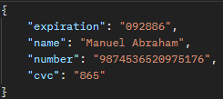
 |  |  |  |  | 7 | Hacer click en SEND | Status 400 (Bad Request)
0025 | Local / Desarrollo | Cards Crear sin name | Validar que se obtenga una respuesta 400 si falta el campo name. Prueba ejecutada localmente desde Postman. | Correr el servidor backend de forma local | 1 | Crear una peticion POST |  | Manuel | Alta | Alta | Regresion | Funcional
 |  |  |  |  | 2 | Ingresar la URL http://localhost:8085/api/cards/{userId}
 |  |  |  |  | 3 | Hacer click en la pestaña HEADERS
 |  |  |  |  | 4 | En el listado, agregar "Authorization" con el valor "Bearer {Token}"
 |  |  |  |  | 5 | Hacer click en "RAW" y despues en el menu desplegable la opción "JSON"
 |  |  |  |  | 6 | Ingresar los campos: expiration,, number, cvc
 |  |  |  |  | 7 | Hacer click en SEND | Status 400 (Bad Request)
0026 | Local / Desarrollo | Cards Crear con name invalido | Validar que se obtenga una respuesta 400 si el campo name es invalido. Prueba ejecutada localmente desde Postman. | Correr el servidor backend de forma local | 1 | Crear una peticion POST |  | Manuel | Alta | Alta | Regresion | Funcional
 |  |  |  |  | 2 | Ingresar la URL http://localhost:8085/api/cards/{userId}
 |  |  |  |  | 3 | Hacer click en la pestaña HEADERS
 |  |  |  |  | 4 | En el listado, agregar "Authorization" con el valor "Bearer {Token}"
 |  |  |  |  | 5 | Hacer click en "RAW" y despues en el menu desplegable la opción "JSON"
 |  |  |  |  | 6 | 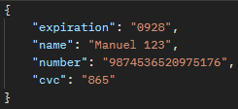 Ingresar los campos: expiration, name, number, cvc
 |  |  |  |  | 7 | Hacer click en SEND | Status 400 (Bad Request)
0027 | Local / Desarrollo | Cards Crear sin numero | Validar que se obtenga una respuesta 400 si falta el campo number. Prueba ejecutada localmente desde Postman. | Correr el servidor backend de forma local | 1 | Crear una peticion POST |  | Manuel | Alta | Alta | Regresion | Funcional
 |  |  |  |  | 2 | Ingresar la URL http://localhost:8085/api/cards/{userId}
 |  |  |  |  | 3 | Hacer click en la pestaña HEADERS
 |  |  |  |  | 4 | En el listado, agregar "Authorization" con el valor "Bearer {Token}"
 |  |  |  |  | 5 | Hacer click en "RAW" y despues en el menu desplegable la opción "JSON"
 |  |  |  |  | 6 | Ingresar los campos: expiration, name, cvc | 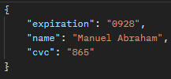
 |  |  |  |  | 7 | Hacer click en SEND | Status 400 (Bad Request)
0028 | Local / Desarrollo | Cards Crear con numero invalido | Validar que se obtenga una respuesta 400 si el campo number es invalido. Prueba ejecutada localmente desde Postman. | Correr el servidor backend de forma local | 1 | Crear una peticion POST |  | Manuel | Alta | Alta | Regresion | Funcional
 |  |  |  |  | 2 | Ingresar la URL http://localhost:8085/api/cards/{userId}
 |  |  |  |  | 3 | Hacer click en la pestaña HEADERS
 |  |  |  |  | 4 | En el listado, agregar "Authorization" con el valor "Bearer {Token}"
 |  |  |  |  | 5 | Hacer click en "RAW" y despues en el menu desplegable la opción "JSON"
 |  |  |  |  | 6 | Ingresar los campos: expiration, number, name, cvc | 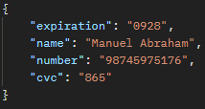
 |  |  |  |  | 7 | Hacer click en SEND | Status 400 (Bad Request)
0029 | Local / Desarrollo | Cards Crear sin cvc | Validar que se obtenga una respuesta 400 si falta el campo cvc. Prueba ejecutada localmente desde Postman. | Correr el servidor backend de forma local | 1 | Crear una peticion POST |  | Manuel | Alta | Alta | Regresion | Funcional
 |  |  |  |  | 2 | Ingresar la URL http://localhost:8085/api/cards/{userId}
 |  |  |  |  | 3 | Hacer click en la pestaña HEADERS
 |  |  |  |  | 4 | En el listado, agregar "Authorization" con el valor "Bearer {Token}"
 |  |  |  |  | 5 | Hacer click en "RAW" y despues en el menu desplegable la opción "JSON"
 |  |  |  |  | 6 | Ingresar los campos: expiration, number, name
 |  |  |  |  | 7 | Hacer click en SEND | Status 400 (Bad Request)
0030 | Local / Desarrollo | Cards Crear con cvc invalido | Validar que se obtenga una respuesta 400 si el campo cvc es invalido. Prueba ejecutada localmente desde Postman. | Correr el servidor backend de forma local | 1 | Crear una peticion POST |  | Manuel | Alta | Alta | Regresion | Funcional
 |  |  |  |  | 2 | Ingresar la URL http://localhost:8085/api/cards/{userId}
 |  |  |  |  | 3 | Hacer click en la pestaña HEADERS
 |  |  |  |  | 4 | En el listado, agregar "Authorization" con el valor "Bearer {Token}"
 |  |  |  |  | 5 | Hacer click en "RAW" y despues en el menu desplegable la opción "JSON"
 |  |  |  |  | 6 | Ingresar los campos: expiration, number, name, cvc
 |  |  |  |  | 7 | Hacer click en SEND | Status 400 (Bad Request)
0031 | Local / Desarrollo | Cards Eliminar por cardId | Validar que se obtenga una respuesta 200 al eliminar una card. Prueba ejecutada localmente desde Postman. | Correr el servidor backend de forma local | 1 | Crear una peticion DELETE |  | Manuel | Alta | Alta | Regresion | Funcional
 |  |  |  |  | 2 | Ingresar la URL http://localhost:8085/api/cards/{cardId}
 |  |  |  |  | 3 | Hacer click en la pestaña HEADERS
 |  |  |  |  | 4 | En el listado, agregar "Authorization" con el valor "Bearer {Token}"
 |  |  |  |  | 5 | Hacer click en SEND | Status 200 (OK)
0032 | Local / Desarrollo | Cards Eliminar por cardId inexistente | Validar que se obtenga una respuesta 404 al eliminar una card con un id que no existe. Prueba ejecutada localmente desde Postman. | Correr el servidor backend de forma local | 1 | Crear una peticion DELETE |  | Manuel | Alta | Alta | Regresion | Funcional
 |  |  |  |  | 2 | Ingresar la URL http://localhost:8085/api/cards/{cardId}
 |  |  |  |  | 3 | Hacer click en la pestaña HEADERS
 |  |  |  |  | 4 | En el listado, agregar "Authorization" con el valor "Bearer {Token}"
 |  |  |  |  | 5 | Hacer click en SEND | Status 404 Not Found
0033 | Local / Desarrollo | User Listar id existente | Validar que se obtenga una respuesta 200 buscar por id de usuario existente. Prueba ejecutada localmente desde Postman. | Correr el servidor backend de forma local | 1 | Crear una peticion GET |  | Manuel | Alta | Alta | Regresion | Funcional
 |  |  |  |  | 2 | Ingresar la URL http://localhost:8085/api/users/{userId}
 |  |  |  |  | 3 | Hacer click en la pestaña HEADERS
 |  |  |  |  | 4 | En el listado, agregar "Authorization" con el valor "Bearer {Token}"
 |  |  |  |  | 5 | Hacer click en SEND | Status 200 (OK) y JSON con todos los campos del user menos la password
0034 | Local / Desarrollo | User Listar id inexistente | Validar que se obtenga una respuesta 404 al buscar por id de usuario inexistente. Prueba ejecutada localmente desde Postman. | Correr el servidor backend de forma local | 1 | Crear una peticion GET |  | Manuel | Alta | Alta | Regresion | Funcional
 |  |  |  |  | 2 | Ingresar la URL http://localhost:8085/api/users/{userId}
 |  |  |  |  | 3 | Hacer click en la pestaña HEADERS
 |  |  |  |  | 4 | En el listado, agregar "Authorization" con el valor "Bearer {Token}"
 |  |  |  |  | 5 | Hacer click en SEND | Status 404 Not Found
0035 | Local / Desarrollo | Accounts Listar por userId | Validar que se obtenga una respuesta 200 al buscar por id de usuario. Prueba ejecutada localmente desde Postman. | Correr el servidor backend de forma local | 1 | Crear una peticion GET |  | Manuel | Alta | Alta | Regresion | Funcional
 |  |  |  |  | 2 | Ingresar la URL http://localhost:8085/api/accounts/{userId}
 |  |  |  |  | 3 | Hacer click en la pestaña HEADERS
 |  |  |  |  | 4 | En el listado, agregar "Authorization" con el valor "Bearer {Token}"
 |  |  |  |  | 5 | Hacer click en SEND | Status 200 (OK) y JSON con todos los campos de la cuenta bancaria
0036 | Local / Desarrollo | Accounts Listar por userId inexistente | Validar que se obtenga una respuesta 404 al buscar por id de usuario inexistente. Prueba ejecutada localmente desde Postman. | Correr el servidor backend de forma local | 1 | Crear una peticion GET |  | Manuel | Alta | Alta | Regresion | Funcional
 |  |  |  |  | 2 | Ingresar la URL http://localhost:8085/api/accounts/{userId}
 |  |  |  |  | 3 | Hacer click en la pestaña HEADERS
 |  |  |  |  | 4 | En el listado, agregar "Authorization" con el valor "Bearer {Token}"
 |  |  |  |  | 5 | Hacer click en SEND | Status 404 Not Found
0037 | Local / Desarrollo | Accounts Listar Todo | Validar que se obtenga una respuesta 200 al buscar por todas las cuentas. Prueba ejecutada localmente desde Postman. | Correr el servidor backend de forma local | 1 | Crear una peticion GET |  | Manuel | Alta | Alta | Regresion | Funcional
 |  |  |  |  | 2 | Ingresar la URL http://localhost:8085/api/accounts/{userId}
 |  |  |  |  | 3 | Hacer click en la pestaña HEADERS
 |  |  |  |  | 4 | En el listado, agregar "Authorization" con el valor "Bearer {Token}"
 |  |  |  |  | 5 | Hacer click en SEND | Status 200 (OK), array de con la informacion de las cuentas
0038 | Local / Desarrollo | Accounts Actualizar alias | Validar que se obtenga una respuesta 200 actualizar el alias. Prueba ejecutada localmente desde Postman. | Correr el servidor backend de forma local | 1 | Crear una peticion PATCH |  | Manuel | Alta | Alta | Regresion | Funcional
 |  |  |  |  | 2 | Ingresar la URL http://localhost:8085/api/accounts/{userId}
 |  |  |  |  | 3 | Hacer click en la pestaña HEADERS
 |  |  |  |  | 4 | En el listado, agregar "Authorization" con el valor "Bearer {Token}"
 |  |  |  |  | 5 | Hacer click en "RAW" y despues en el menu desplegable la opción "JSON"
 |  |  |  |  | 6 | Ingresar los campos: alias
 |  |  |  |  | 7 | Hacer click en SEND | Status 200 (OK)
0039 | Local / Desarrollo | Accounts Actualizar alias sin campo alias | Validar que se obtenga una respuesta 400 al actualizar el alias sin incluir el campo alias. Prueba ejecutada localmente desde Postman. | Correr el servidor backend de forma local | 1 | Crear una peticion PATCH |  | Manuel | Alta | Alta | Regresion | Funcional
 |  |  |  |  | 2 | Ingresar la URL http://localhost:8085/api/accounts/{userId}
 |  |  |  |  | 3 | Hacer click en la pestaña HEADERS
 |  |  |  |  | 4 | En el listado, agregar "Authorization" con el valor "Bearer {Token}"
 |  |  |  |  | 5 | Hacer click en "RAW" y despues en el menu desplegable la opción "JSON"
 |  |  |  |  | 6 | Ingresar los campos: ninguno
 |  |  |  |  | 7 | Hacer click en SEND | Status 400 (Bad Request)
0040 | Local / Desarrollo | Accounts Actualizar alias invalido | Validar que se obtenga una respuesta 400 al actualizar el alias con un formato invalido. Prueba ejecutada localmente desde Postman. | Correr el servidor backend de forma local | 1 | Crear una peticion PATCH |  | Manuel | Alta | Alta | Regresion | Funcional
 |  |  |  |  | 2 | Ingresar la URL http://localhost:8085/api/accounts/{userId}
 |  |  |  |  | 3 | Hacer click en la pestaña HEADERS
 |  |  |  |  | 4 | En el listado, agregar "Authorization" con el valor "Bearer {Token}"
 |  |  |  |  | 5 | Hacer click en "RAW" y despues en el menu desplegable la opción "JSON"
 |  |  |  |  | 6 | Ingresar los campos: alias
 |  |  |  |  | 7 | Hacer click en SEND | Status 400 (Bad Request)
0041 | Local / Desarrollo | Accounts Actualizar alias userId inexistente | Validar que se obtenga una respuesta 404 al actualizar el alias con un id de usuario inexistente. Prueba ejecutada localmente desde Postman. | Correr el servidor backend de forma local | 1 | Crear una peticion PATCH |  | Manuel | Alta | Alta | Regresion | Funcional
 |  |  |  |  | 2 | Ingresar la URL http://localhost:8085/api/accounts/{userId}
 |  |  |  |  | 3 | Hacer click en la pestaña HEADERS
 |  |  |  |  | 4 | En el listado, agregar "Authorization" con el valor "Bearer {Token}"
 |  |  |  |  | 5 | Hacer click en "RAW" y despues en el menu desplegable la opción "JSON"
 |  |  |  |  | 6 | Ingresar los campos: alias
 |  |  |  |  | 7 | Hacer click en SEND | Status 404 (Not Found)
0042 | Local / Desarrollo | Activities Listar por userId | Validar que se obtenga una respuesta 200 al listar las activities por userId. Prueba ejecutada localmente desde Postman. | Correr el servidor backend de forma local | 1 | Crear una peticion GET |  | Manuel | Alta | Alta | Regresion | Funcional
 |  |  |  |  | 2 | Ingresar la URL http://localhost:8085/api/activities/users/{userId}
 |  |  |  |  | 3 | Hacer click en la pestaña HEADERS
 |  |  |  |  | 4 | En el listado, agregar "Authorization" con el valor "Bearer {Token}"
 |  |  |  |  | 5 | Hacer click en SEND | Status 200 (OK) y JSON con la informacion de las activities
0043 | Local / Desarrollo | Activities Listar por userId inexistente | Validar que se obtenga una respuesta 404 al listar las activities por userId inexistente. Prueba ejecutada localmente desde Postman. | Correr el servidor backend de forma local | 1 | Crear una peticion GET |  | Manuel | Alta | Alta | Regresion | Funcional
 |  |  |  |  | 2 | Ingresar la URL http://localhost:8085/api/activities/{userId}
 |  |  |  |  | 3 | Hacer click en la pestaña HEADERS
 |  |  |  |  | 4 | En el listado, agregar "Authorization" con el valor "Bearer {Token}"
 |  |  |  |  | 5 | Hacer click en SEND | Status 404 (Not Found)

Sprint 3

0044 | Local / Desarrollo | Activities Crear Deposito | Validar que se obtenga una respuesta 201 al realizar un deposito. Prueba ejecutada localmente desde Postman. | Correr el servidor backend de forma local | 1 | Crear una peticion POST |  | Manuel | Alta | Alta | Regresion | Funcional
 |  |  |  |  | 2 | Ingresar la URL http://localhost:8085/api/activities/{userId}
 |  |  |  |  | 3 | Hacer click en la pestaña HEADERS
 |  |  |  |  | 4 | En el listado, agregar "Authorization" con el valor "Bearer {Token}"
 |  |  |  |  | 5 | Hacer click en "RAW" y despues en el menu desplegable la opción "JSON"
 |  |  |  |  | 6 | Ingresar los campos obligatorios: amount y type = "Deposit", ingresar campos opcionales: name, dated, origin, destination | 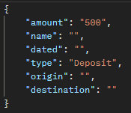
 |  |  |  |  | 7 | Hacer click en SEND | Status 201 (Created)
0045 | Local / Desarrollo | Activities Crear Deposito - Amount Negativo | Validar que se obtenga una respuesta 400 al realizar un deposito con monto negativo. Prueba ejecutada localmente desde Postman. | Correr el servidor backend de forma local | 1 | Crear una peticion POST |  | Manuel | Alta | Alta | Regresion | Funcional
 |  |  |  |  | 2 | Ingresar la URL http://localhost:8085/api/activities/{userId}
 |  |  |  |  | 3 | Hacer click en la pestaña HEADERS
 |  |  |  |  | 4 | En el listado, agregar "Authorization" con el valor "Bearer {Token}"
 |  |  |  |  | 5 | Hacer click en "RAW" y despues en el menu desplegable la opción "JSON"
 |  |  |  |  | 6 | Ingresar los campos obligatorios: amount y type = "Deposit", ingresar campos opcionales: name, dated, origin, destination | 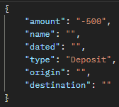
 |  |  |  |  | 7 | Hacer click en SEND | Status 400 (Bad Request)
0046 | Local / Desarrollo | Activities Crear Deposito - Sin monto | Validar que se obtenga una respuesta 400 al realizar un deposito sin monto. Prueba ejecutada localmente desde Postman. | Correr el servidor backend de forma local | 1 | Crear una peticion POST |  | Manuel | Alta | Alta | Regresion | Funcional
 |  |  |  |  | 2 | Ingresar la URL http://localhost:8085/api/activities/{userId}
 |  |  |  |  | 3 | Hacer click en la pestaña HEADERS
 |  |  |  |  | 4 | En el listado, agregar "Authorization" con el valor "Bearer {Token}"
 |  |  |  |  | 5 | Hacer click en "RAW" y despues en el menu desplegable la opción "JSON"
 |  |  |  |  | 6 | Ingresar los campos obligatorios: type = "Deposit", ingresar campos opcionales: name, dated, origin, destination | 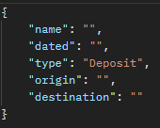
 |  |  |  |  | 7 | Hacer click en SEND | Status 400 (Bad Request)
0047 | Local / Desarrollo | Activities Crear Sin Type | Validar que se obtenga una respuesta 400 al registrar una actividad sin tipo. Prueba ejecutada localmente desde Postman. | Correr el servidor backend de forma local | 1 | Crear una peticion POST |  | Manuel | Alta | Alta | Regresion | Funcional
 |  |  |  |  | 2 | Ingresar la URL http://localhost:8085/api/activities/{userId}
 |  |  |  |  | 3 | Hacer click en la pestaña HEADERS
 |  |  |  |  | 4 | En el listado, agregar "Authorization" con el valor "Bearer {Token}"
 |  |  |  |  | 5 | Hacer click en "RAW" y despues en el menu desplegable la opción "JSON"
 |  |  |  |  | 6 | Ingresar los campos obligatorios: amount, ingresar campos opcionales: name, dated, origin, destination | 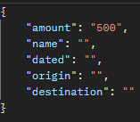
 |  |  |  |  | 7 | Hacer click en SEND | Status 400 (Bad Request)
0048 | Local / Desarrollo | Activities Crear Type invalido | Validar que se obtenga una respuesta 400 al registrar una actividad de un type invalido. Prueba ejecutada localmente desde Postman. | Correr el servidor backend de forma local | 1 | Crear una peticion POST |  | Manuel | Alta | Alta | Regresion | Funcional
 |  |  |  |  | 2 | Ingresar la URL http://localhost:8085/api/activities/{userId}
 |  |  |  |  | 3 | Hacer click en la pestaña HEADERS
 |  |  |  |  | 4 | En el listado, agregar "Authorization" con el valor "Bearer {Token}"
 |  |  |  |  | 5 | Hacer click en "RAW" y despues en el menu desplegable la opción "JSON"
 |  |  |  |  | 6 | 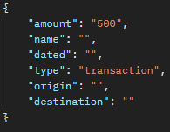 Ingresar los campos obligatorios: amount, ingresar campos opcionales: name, dated, origin, destination
 |  |  |  |  | 7 | Hacer click en SEND | Status 400 (Bad Request)
0049 | Local / Desarrollo | Activities Listar por Activity ID | Validar que se obtenga una respuesta 200 al buscar por el id de una actividad existente. Prueba ejecutada localmente desde Postman. | Correr el servidor backend de forma local | 1 | Crear una peticion GET |  | Manuel | Alta | Alta | Regresion | Funcional
 |  |  |  |  | 2 | Ingresar la URL http://localhost:8085/api/activities/{activityId}
 |  |  |  |  | 3 | Hacer click en la pestaña HEADERS
 |  |  |  |  | 4 | En el listado, agregar "Authorization" con el valor "Bearer {Token}"
 |  |  |  |  | 5 | Hacer click en SEND | Status 200 (OK) y JSON con la informacion de la activity
0050 | Local / Desarrollo | Activities Listar por Activity ID inexistente | Validar que se obtenga una respuesta 404 al buscar por el id de una actividad inexistente. Prueba ejecutada localmente desde Postman. | Correr el servidor backend de forma local | 1 | Crear una peticion GET |  | Manuel | Alta | Alta | Regresion | Funcional
 |  |  |  |  | 2 | Ingresar la URL http://localhost:8085/api/activities/{activityId}
 |  |  |  |  | 3 | Hacer click en la pestaña HEADERS
 |  |  |  |  | 4 | En el listado, agregar "Authorization" con el valor "Bearer {Token}"
 |  |  |  |  | 5 | Hacer click en SEND | Status 404 Not Found
Sprint 4
0051 | Local / Desarrollo | Activities Crear Transfer | Validar que se obtenga una respuesta 200 ok al registrar una actividad de tipo "Transfer". Prueba ejecutada localmente desde Postman. | Correr el servidor backend de forma local | 1 | Crear una peticion POST |  | Manuel | Alta | Alta | Humo | Funcional
 |  |  |  |  | 2 | Ingresar la URL http://localhost:8085/api/activities/{userId}
 |  |  |  |  | 3 | Hacer click en la pestaña HEADERS
 |  |  |  |  | 4 | En el listado, agregar "Authorization" con el valor "Bearer {Token}"
 |  |  |  |  | 5 | Hacer click en "RAW" y despues en el menu desplegable la opción "JSON"
 |  |  |  |  | 6 | 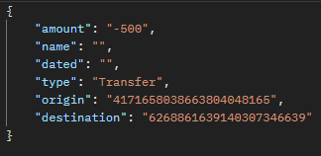 Ingresar los campos obligatorios: amount, type = "Transfer", origin, destination, ingresar campos opcionales: name, dated
 |  |  |  |  | 7 | Hacer click en SEND | Status 200 (OK) y JSON con la informacion de la activity
0052 | Local / Desarrollo | Activities Crear Transfer - Sin origen | Validar que se obtenga una respuesta 400 al registrar una actividad de tipo "Transfer" sin el campo origen. Prueba ejecutada localmente desde Postman. | Correr el servidor backend de forma local | 1 | Crear una peticion POST |  | Manuel | Alta | Alta | Humo | Funcional
 |  |  |  |  | 2 | Ingresar la URL http://localhost:8085/api/activities/{userId}
 |  |  |  |  | 3 | Hacer click en la pestaña HEADERS
 |  |  |  |  | 4 | En el listado, agregar "Authorization" con el valor "Bearer {Token}"
 |  |  |  |  | 5 | Hacer click en "RAW" y despues en el menu desplegable la opción "JSON"
 |  |  |  |  | 6 | Ingresar los campos obligatorios: amount, type = "Transfer", destination, ingresar campos opcionales: name, dated | 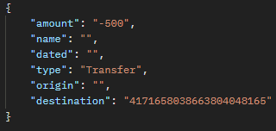
 |  |  |  |  | 7 | Hacer click en SEND | Status 400 (Bad Request)
0053 | Local / Desarrollo | Activities Crear Transfer - Sin Destino | Validar que se obtenga una respuesta 400 al registrar una actividad de tipo "Transfer" sin el campo destino. Prueba ejecutada localmente desde Postman. | Correr el servidor backend de forma local | 1 | Crear una peticion POST |  | Manuel | Alta | Alta | Humo | Funcional
 |  |  |  |  | 2 | Ingresar la URL http://localhost:8085/api/activities/{userId}
 |  |  |  |  | 3 | Hacer click en la pestaña HEADERS
 |  |  |  |  | 4 | En el listado, agregar "Authorization" con el valor "Bearer {Token}"
 |  |  |  |  | 5 | Hacer click en "RAW" y despues en el menu desplegable la opción "JSON"
 |  |  |  |  | 6 | 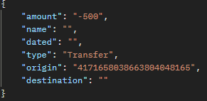 Ingresar los campos obligatorios: amount, type = "Transfer", origen, ingresar campos opcionales: name, dated
 |  |  |  |  | 7 | Hacer click en SEND | Status 400 (Bad Request)
0054 | Local / Desarrollo | Activities Crear Transfer - Sin Destino y sin origen | Validar que se obtenga una respuesta 400 al registrar una actividad de tipo "Transfer" sin los campos destino y origen. Prueba ejecutada localmente desde Postman. | Correr el servidor backend de forma local | 1 | Crear una peticion POST |  | Manuel | Alta | Alta | Humo | Funcional
 |  |  |  |  | 2 | Ingresar la URL http://localhost:8085/api/activities/{userId}
 |  |  |  |  | 3 | Hacer click en la pestaña HEADERS
 |  |  |  |  | 4 | En el listado, agregar "Authorization" con el valor "Bearer {Token}"
 |  |  |  |  | 5 | Hacer click en "RAW" y despues en el menu desplegable la opción "JSON"
 |  |  |  |  | 6 | Ingresar los campos obligatorios: amount, type = "Transfer", ingresar campos opcionales: name, dated | 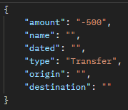
 |  |  |  |  | 7 | Hacer click en SEND | Status 400 (Bad Request)
0055 | Local / Desarrollo | Activities Crear Transfer - Con origen invalido | Validar que se obtenga una respuesta 400 al registrar una actividad de tipo "Transfer" con el campo origen invalido. Prueba ejecutada localmente desde Postman. | Correr el servidor backend de forma local | 1 | Crear una peticion POST |  | Manuel | Alta | Alta | Humo | Funcional
 |  |  |  |  | 2 | Ingresar la URL http://localhost:8085/api/activities/{userId}
 |  |  |  |  | 3 | Hacer click en la pestaña HEADERS
 |  |  |  |  | 4 | En el listado, agregar "Authorization" con el valor "Bearer {Token}"
 |  |  |  |  | 5 | Hacer click en "RAW" y despues en el menu desplegable la opción "JSON"
 |  |  |  |  | 6 | 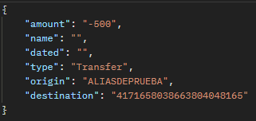 Ingresar los campos obligatorios: amount, type = "Transfer", origin, destination, ingresar campos opcionales: name, dated
 |  |  |  |  | 7 | Hacer click en SEND | Status 400 (Bad Request)
0056 | Local / Desarrollo | Activities Crear Transfer - Con destino invalido | Validar que se obtenga una respuesta 400 al registrar una actividad de tipo "Transfer" con el campo destino invalido. Prueba ejecutada localmente desde Postman. | Correr el servidor backend de forma local | 1 | Crear una peticion POST |  | Manuel | Alta | Alta | Humo | Funcional
 |  |  |  |  | 2 | Ingresar la URL http://localhost:8085/api/activities/{userId}
 |  |  |  |  | 3 | Hacer click en la pestaña HEADERS
 |  |  |  |  | 4 | En el listado, agregar "Authorization" con el valor "Bearer {Token}"
 |  |  |  |  | 5 | Hacer click en "RAW" y despues en el menu desplegable la opción "JSON"
 |  |  |  |  | 6 | 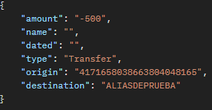 Ingresar los campos obligatorios: amount, type = "Transfer", origin, destination, ingresar campos opcionales: name, dated
 |  |  |  |  | 7 | Hacer click en SEND | Status 400 (Bad Request)
0057 | Local / Desarrollo | Activities Crear Transfer - Sin Saldo disponible | Validar que se obtenga una respuesta 400 al registrar una actividad de tipo "Transfer" con un amount mayor al de la cuenta. Prueba ejecutada localmente desde Postman. | Correr el servidor backend de forma local | 1 | Crear una peticion POST |  | Manuel | Alta | Alta | Humo | Funcional
 |  |  |  |  | 2 | Ingresar la URL http://localhost:8085/api/activities/{userId}
 |  |  |  |  | 3 | Hacer click en la pestaña HEADERS
 |  |  |  |  | 4 | En el listado, agregar "Authorization" con el valor "Bearer {Token}"
 |  |  |  |  | 5 | Hacer click en "RAW" y despues en el menu desplegable la opción "JSON"
 |  |  |  |  | 6 | 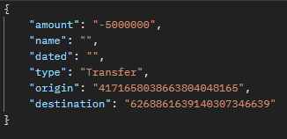 Ingresar los campos obligatorios: amount, type = "Transfer", origin, destination, ingresar campos opcionales: name, dated
 |  |  |  |  | 7 | Hacer click en SEND | Status 400 (Bad Request)
0058 | Local / Desarrollo | Activities Crear Transfer - Saldo Positivo | Validar que se obtenga una respuesta 400 al registrar una actividad de tipo "Transfer" con un amount positivo. Prueba ejecutada localmente desde Postman. | Correr el servidor backend de forma local | 1 | Crear una peticion POST |  | Manuel | Alta | Alta | Humo | Funcional
 |  |  |  |  | 2 | Ingresar la URL http://localhost:8085/api/activities/{userId}
 |  |  |  |  | 3 | Hacer click en la pestaña HEADERS
 |  |  |  |  | 4 | En el listado, agregar "Authorization" con el valor "Bearer {Token}"
 |  |  |  |  | 5 | Hacer click en "RAW" y despues en el menu desplegable la opción "JSON"
 |  |  |  |  | 6 | 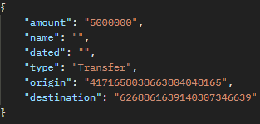 Ingresar los campos obligatorios: amount, type = "Transfer", origin, destination, ingresar campos opcionales: name, dated
 |  |  |  |  | 7 | Hacer click en SEND | Status 400 (Bad Request)
0059 | Local / Desarrollo | Activities Crear Transfer - Con una cuenta que no es del usuario | Validar que se obtenga una respuesta 403 al registrar una actividad de tipo "Transfer" con un una cuenta que no pertenece al userId. Prueba ejecutada localmente desde Postman. | Correr el servidor backend de forma local | 1 | Crear una peticion POST |  | Manuel | Alta | Alta | Humo | Funcional
 |  |  |  |  | 2 | Ingresar la URL http://localhost:8085/api/activities/{userId}
 |  |  |  |  | 3 | Hacer click en la pestaña HEADERS
 |  |  |  |  | 4 | En el listado, agregar "Authorization" con el valor "Bearer {Token}"
 |  |  |  |  | 5 | Hacer click en "RAW" y despues en el menu desplegable la opción "JSON"
 |  |  |  |  | 6 | 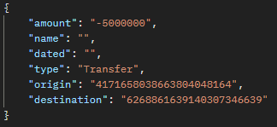 Ingresar los campos obligatorios: amount, type = "Transfer", origin, destination, ingresar campos opcionales: name, dated
 |  |  |  |  | 7 | Hacer click en SEND | Status 403 (Forbiden)
0060 | Local / Desarrollo | Activities Crear Transfer - Misma cuenta | Validar que se obtenga una respuesta 400 al registrar una actividad de tipo "Transfer" con un una misma cuenta origen y destino. Prueba ejecutada localmente desde Postman. | Correr el servidor backend de forma local | 1 | Crear una peticion POST |  | Manuel | Alta | Alta | Humo | Funcional
 |  |  |  |  | 2 | Ingresar la URL http://localhost:8085/api/activities/{userId}
 |  |  |  |  | 3 | Hacer click en la pestaña HEADERS
 |  |  |  |  | 4 | En el listado, agregar "Authorization" con el valor "Bearer {Token}"
 |  |  |  |  | 5 | Hacer click en "RAW" y despues en el menu desplegable la opción "JSON"
 |  |  |  |  | 6 | Ingresar los campos obligatorios: amount, type = "Transfer", origin, destination, ingresar campos opcionales: name, dated | 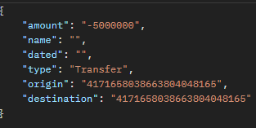
 |  |  |  |  | 7 | Hacer click en SEND | Status 400 (Bad Request)
0061 | Local / Desarrollo | Activities Crear Transfer - Cuenta destino inexistente | Validar que se obtenga una respuesta 400 al registrar una actividad de tipo "Transfer" a un destino que no existe. Prueba ejecutada localmente desde Postman. | Correr el servidor backend de forma local | 1 | Crear una peticion POST |  | Manuel | Alta | Alta | Humo | Funcional
 |  |  |  |  | 2 | Ingresar la URL http://localhost:8085/api/activities/{userId}
 |  |  |  |  | 3 | Hacer click en la pestaña HEADERS
 |  |  |  |  | 4 | En el listado, agregar "Authorization" con el valor "Bearer {Token}"
 |  |  |  |  | 5 | Hacer click en "RAW" y despues en el menu desplegable la opción "JSON"
 |  |  |  |  | 6 | Ingresar los campos obligatorios: amount, type = "Transfer", origin, destination, ingresar campos opcionales: name, dated | 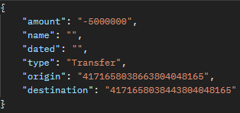
 |  |  |  |  | 7 | Hacer click en SEND | Status 400 (Bad Request)

Bugs
ID | Fecha | Título | Descripcion | Resultado Actual | Resultado esperado | Pasos para reproducción |  | Estado | Prioridad | Severidad | Reportado por | Asignado a | Evidencia

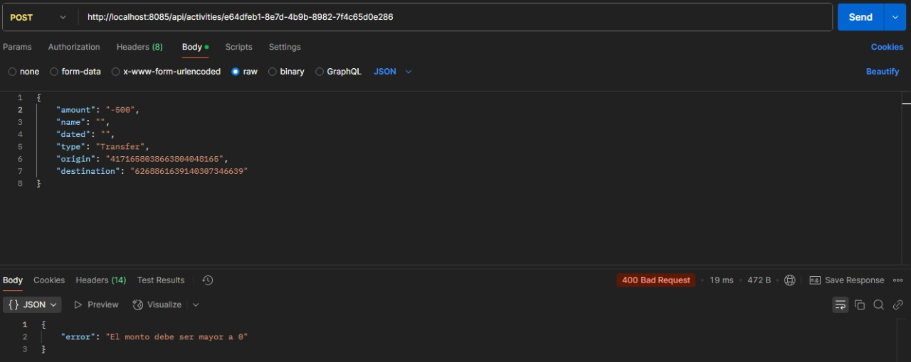
BUG 001 | 25/3/2025 | Activities Crear Transfer Saldo Negativo | Cuando se crea una Transfer el monto debe ser negativo | Devuelve que el monto no puede ser negativo junto a un bad request | Aceptar el monto negativo y registrar la actividad, devolver 201 created | 1 | Configurar en Postman una petición POST con la url http://localhost:8085/api/activities/{userId} | Cerrado | Alta | Critica | Manuel | Manuel
 |  |  |  |  |  | 2 | Hacer click en la pestaña HEADERS
 |  |  |  |  |  | 3 | En el listado, agregar "Authorization" con el valor "Bearer {Token}"
 |  |  |  |  |  | 4 | Hacer click en "RAW" y despues en el menu desplegable la opción "JSON"
 |  |  |  |  |  |  | Ingresar los campos obligatorios: amount (con valor negativo), type (con valor "Transfer"), origin, destination
 |  |  |  |  |  |  | Click en SEND
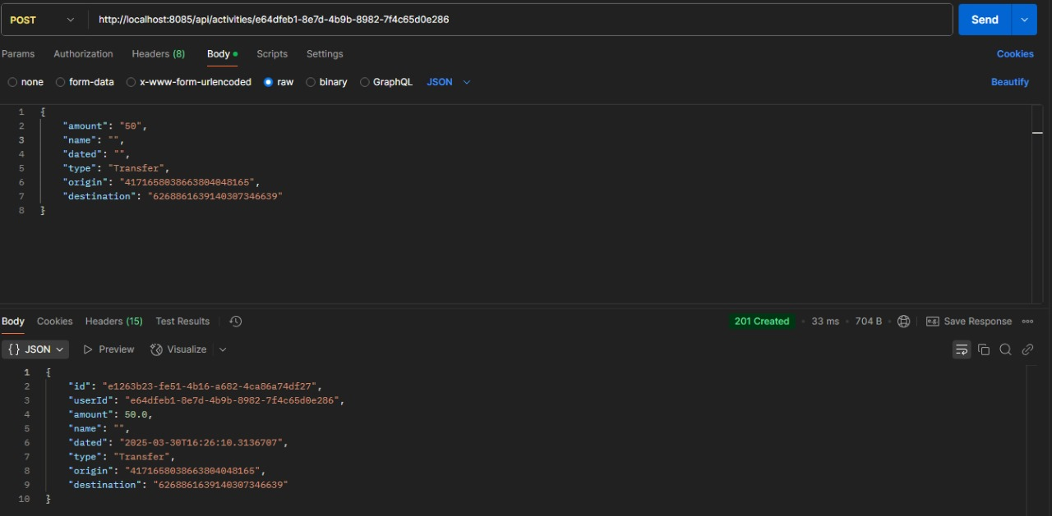
BUG 002 | 25/3/2025 | Activities Crear Transfer Saldo Positivo | No se debe poder crear una activity tipo "Transfer" con el saldo positivo | devuelve 201 created | Que devuelva 400 bad request | 1 | Configurar en Postman una petición POST con la url http://localhost:8085/api/activities/{userId} | Cerrado | Alta | Critica | Manuel | Manuel
 |  |  |  |  |  | 2 | Hacer click en la pestaña HEADERS
 |  |  |  |  |  | 3 | En el listado, agregar "Authorization" con el valor "Bearer {Token}"
 |  |  |  |  |  | 4 | Hacer click en "RAW" y despues en el menu desplegable la opción "JSON"
 |  |  |  |  |  | 5 | Ingresar los campos obligatorios: amount (con valor positivo), type (con valor "Transfer"), origin, destination
 |  |  |  |  |  | 6 | Click en SEND

